Munka1
Id | Description | Test steps | Test data (used) | Pre conditions | Expected result | Actual result | Test datetime | Post conditions | Operation system | Browser | Fail / Pass | Bugreport id (if fail)
MW-B-001 | Footer linkeket bekötni, oldal váltásnál is megfelelő helyre vigyen | 1. Oldal betöltése 2. Footerhez görgetés 3. Linkre kattintás | - | Működik a footer oldal | Sikeresen átvisz a megfelelő oldalra | Sikeresen átvisz a megfelelő oldalra | 1/5/24 | - | Windows 10 Home | Chrome (120.0.6099.198) | Pass | -

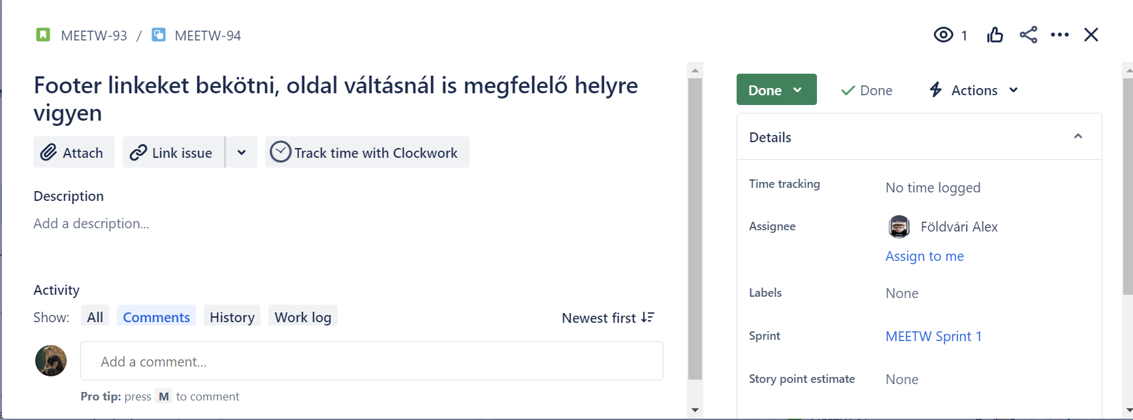
MW-B-001

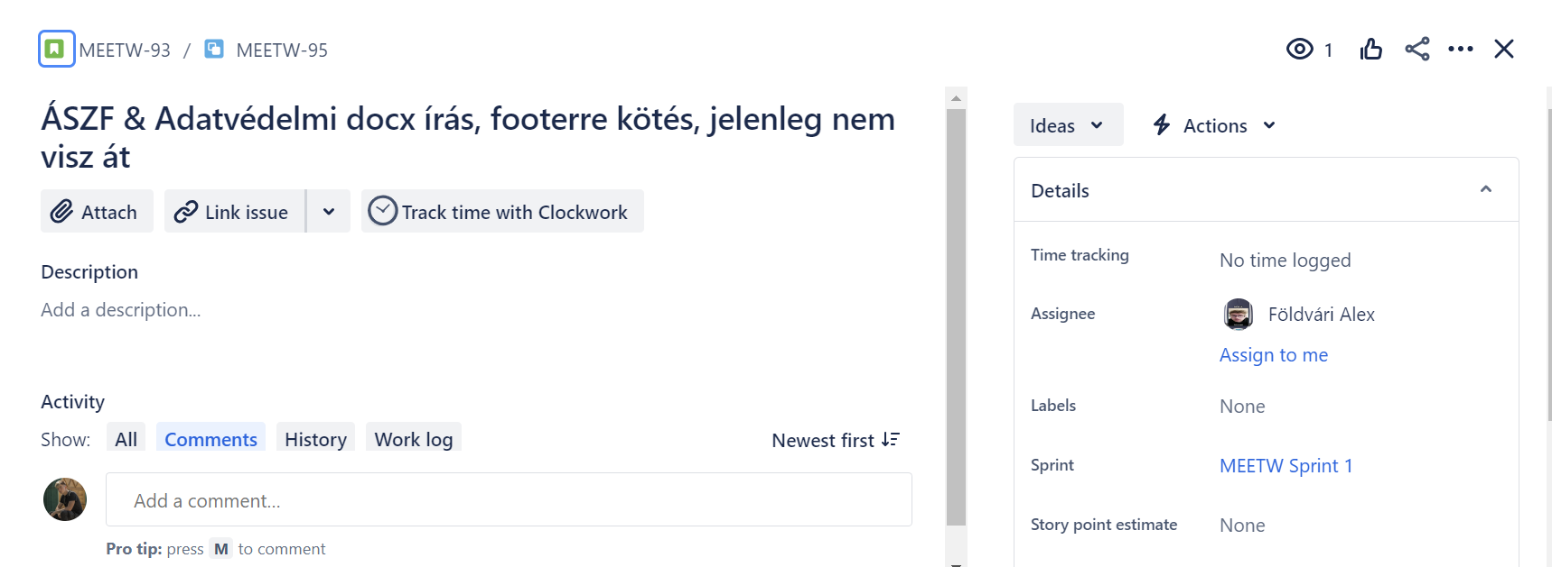
MW-B-002

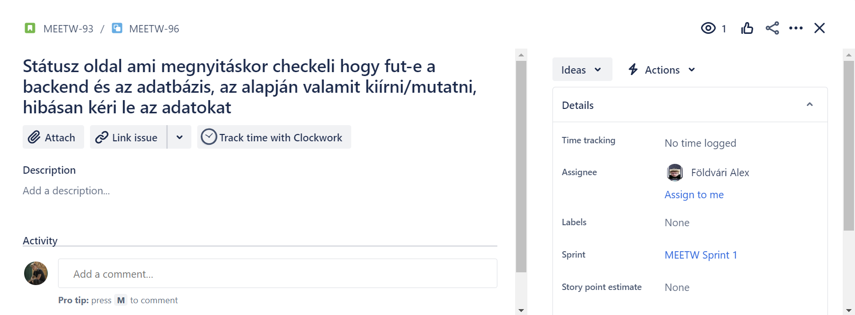 MW-B-003

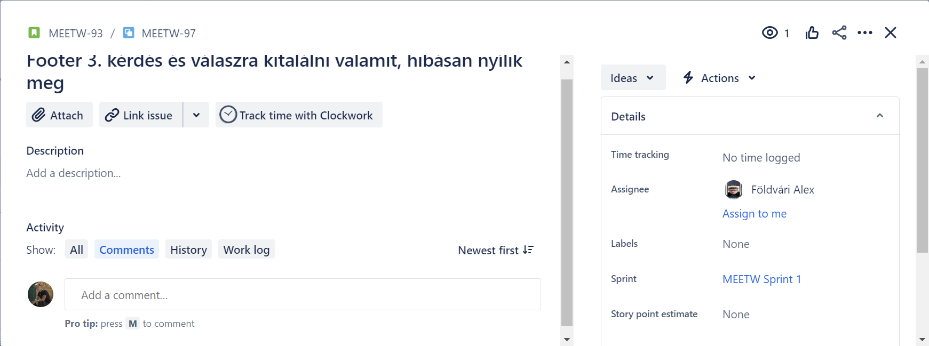 MW-B-004

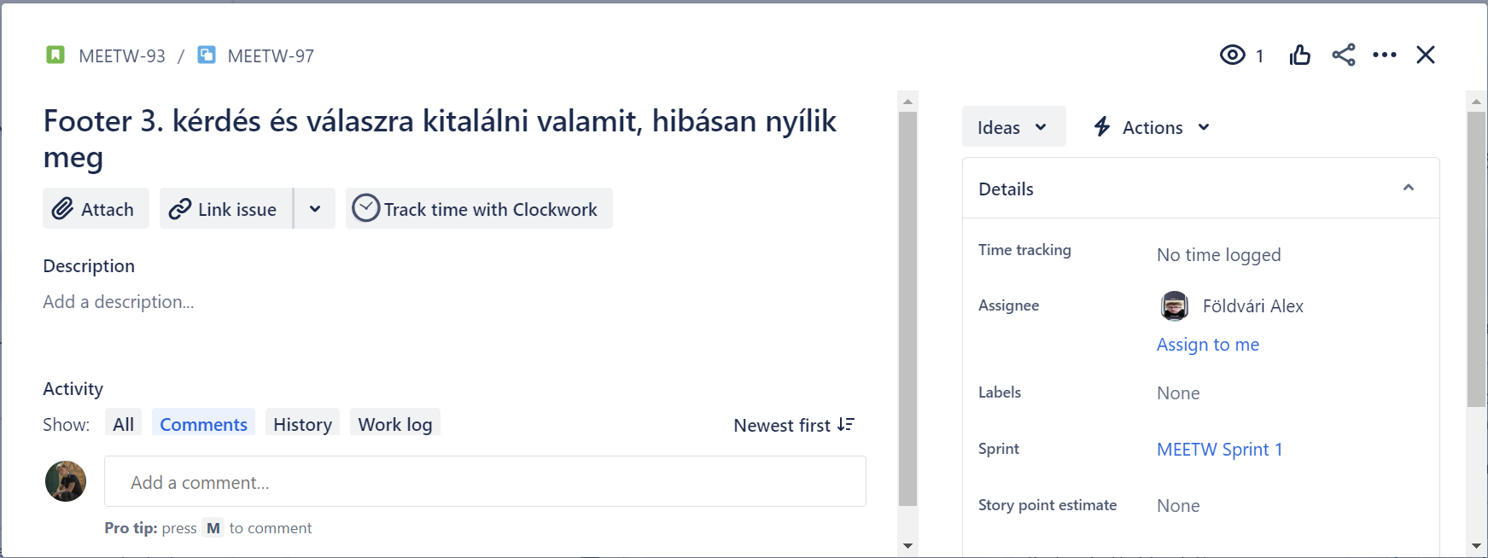
MW-B-005

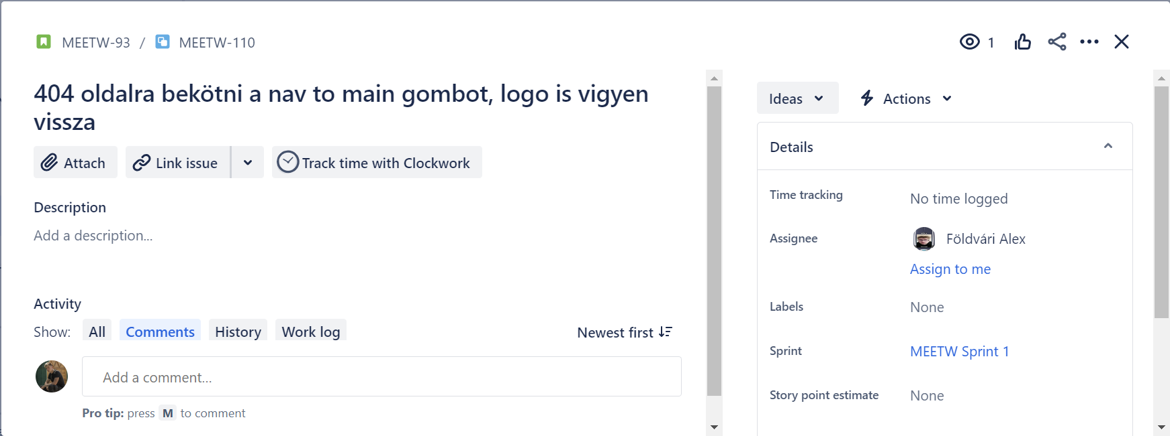 MW-B-006

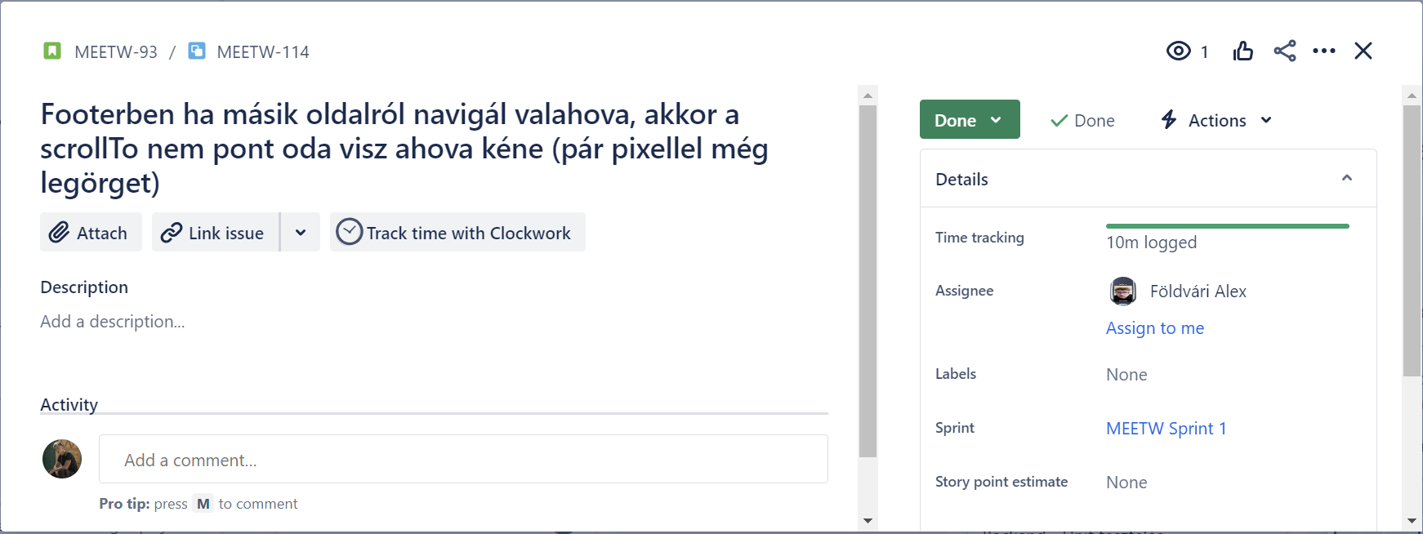
MW-B-007

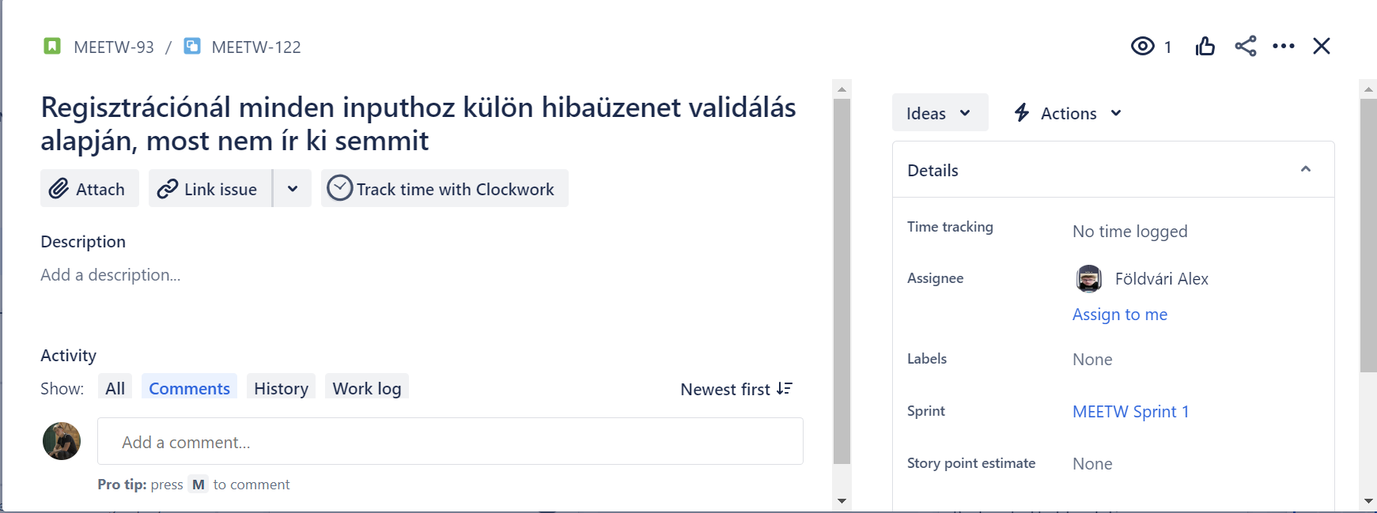 MW-B-008

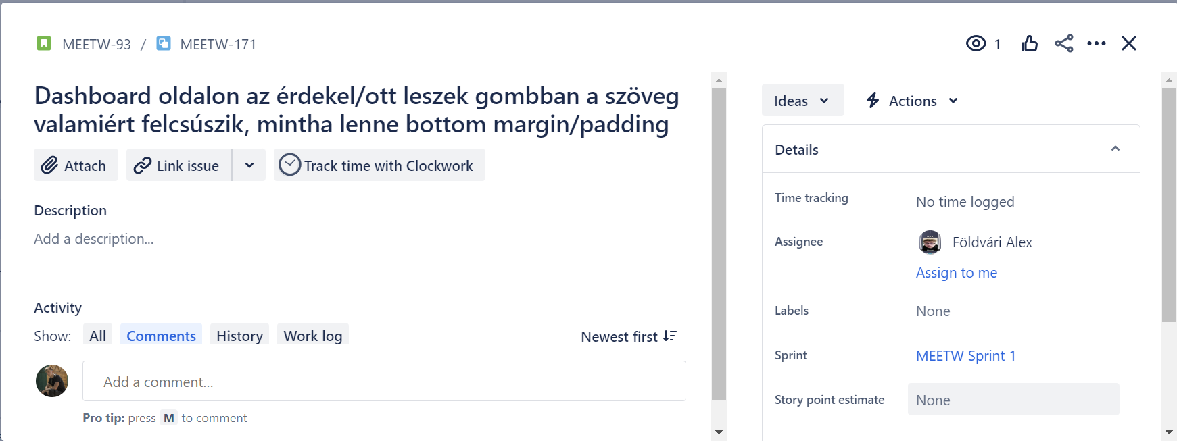 MW-B-009

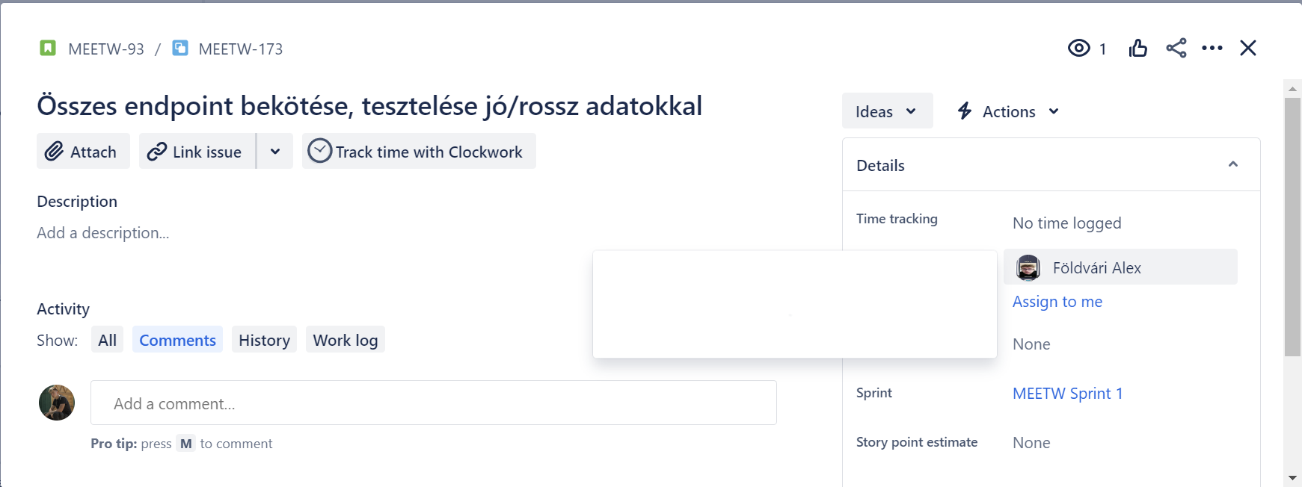
MW-B-010

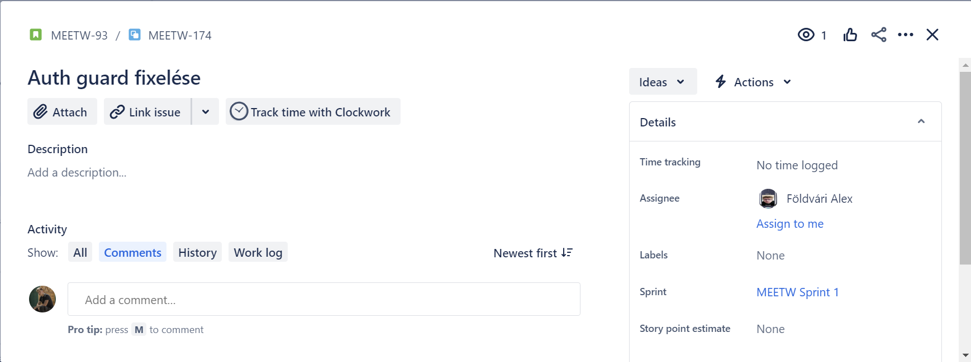
MW-B-011

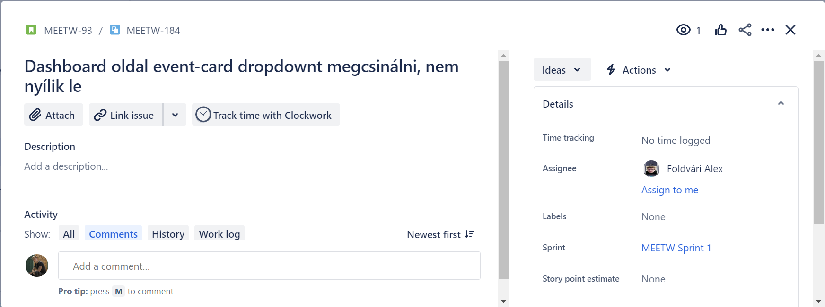 MW-B-012

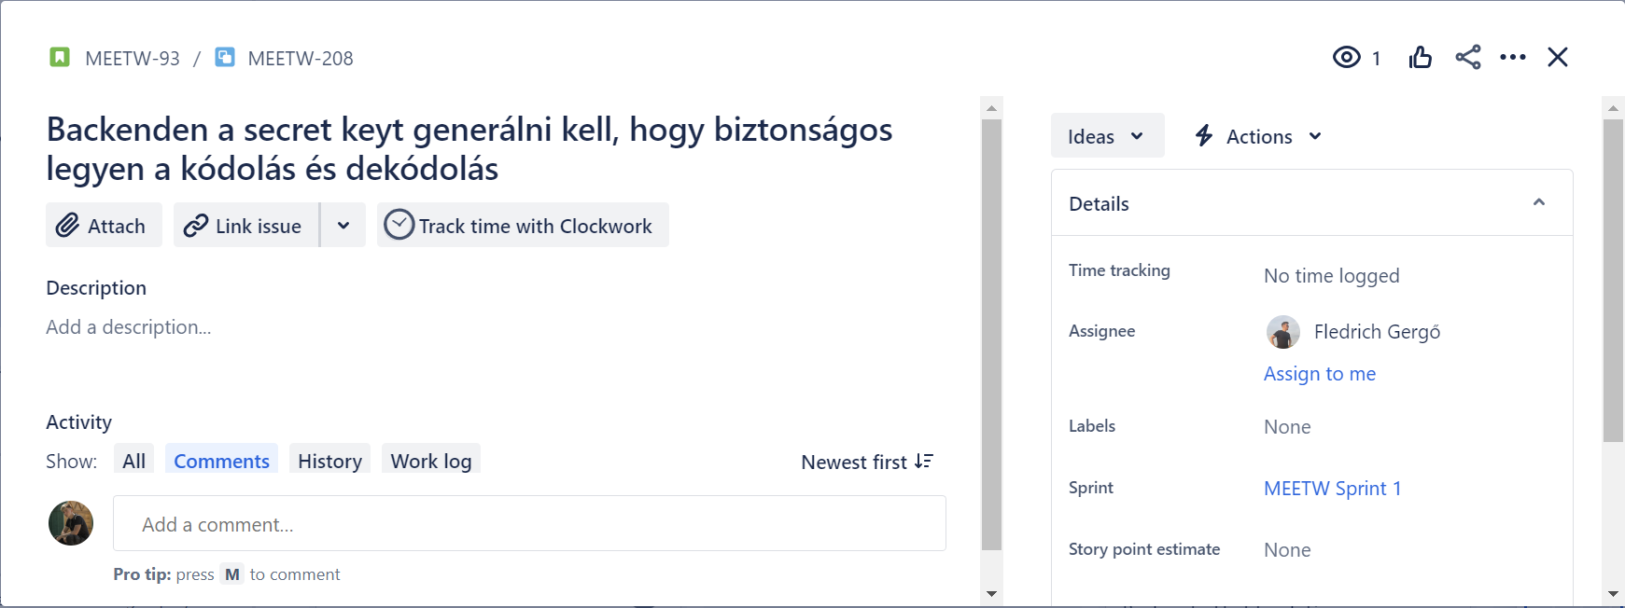
MW-B-013

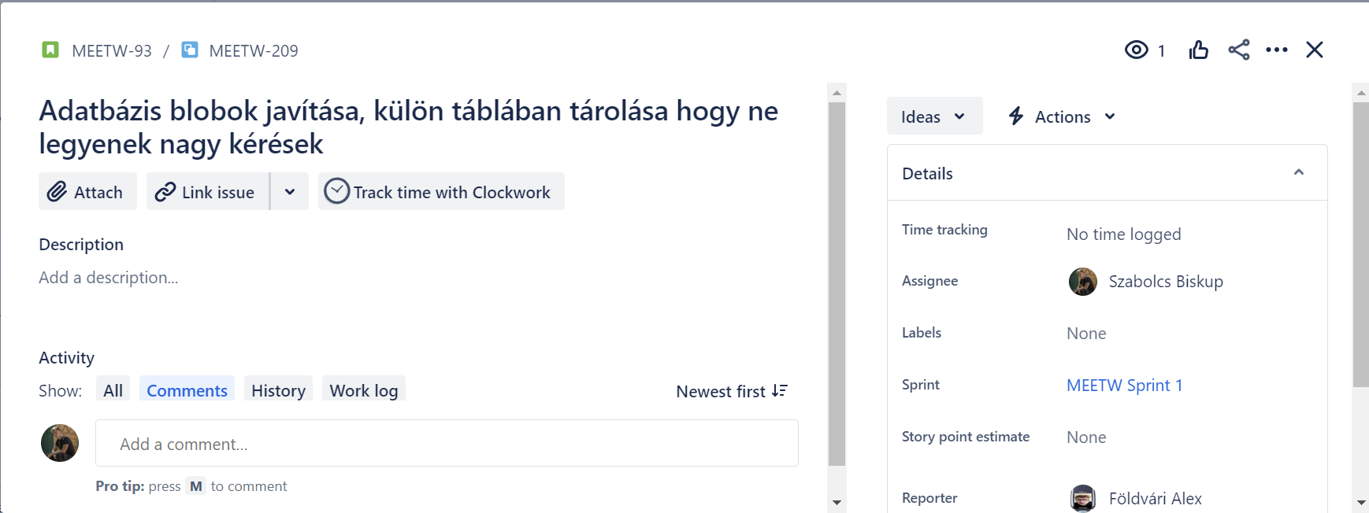
MW-B-014

